Sheet1 (2)
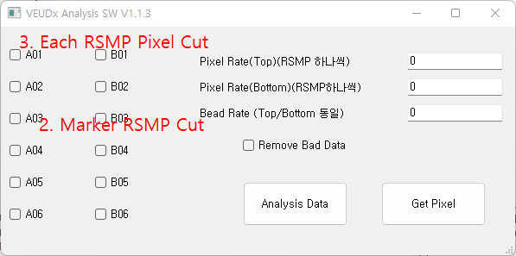
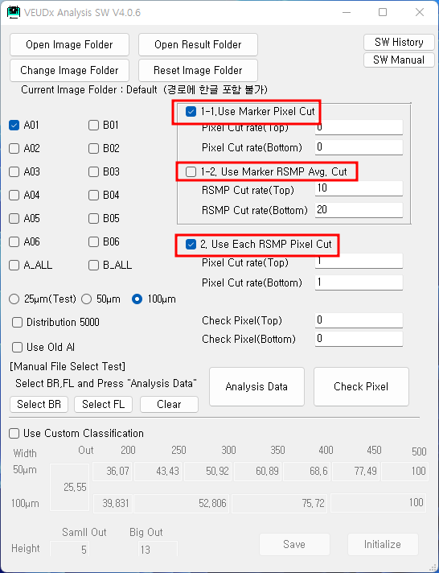
 | Marker1 |  |  |  |  |  | Makrer2

1-1. Marker Pixel Cut (현재 VEUDx)
- Marker별 RSMP들의 모든 Pixel을 일렬로 나열하고 아래/위 Cut
- PC V4.0.5 "Pixel Cut" 기능과 동일

Cut 전 |  |  | Marker1 |  |  |  |  |  |  |  | Makrer2 |  |  |  |  |  |  | Cut 후

RSMP1 | 1 | 3 | 5 | 7 | 9 | RSMP3 | 2 | 4 | 6 | 8 | 10 | 11 | 12 |  | Top | Bottom |  | RSMP1 |  |  |  |  |  | RSMP3
10개 | 13 | 15 | 17 | 19 | 21 | 14개 | 14 | 16 | 18 | 20 | 22 | 23 | 24 | Cut비율 | 5% | 25% | ===> | 5개 | 13 | 15 | 17 | 19 | 21 | 6개 |  | 16 | 18 | 20 | 22 | 23 | 24
 |  |  |  |  |  |  |  |  |  |  |  |  |  | Marker1 | 45 | 9
RSMP2 | 25 | 27 | 29 | 31 | 33 | RSMP4 | 26 | 28 | 30 | 32 | 34 | 35 | 36 | Makrer2 | 48 | 14 |  | RSMP2 | 25 | 27 | 29 | 31 | 33 | RSMP4 | 26 | 28 | 30 | 32 | 34 | 35 | 36
10개 | 37 | 39 | 41 | 43 | 45 | 14개 | 38 | 40 | 42 | 44 | 46 | 47 | 48 | 설명) Marker1 은 상위 5%인 45 이상과 하위 25%인 9 이하는 Cut됨 |  |  |  | 9개 | 37 | 39 | 41 | 43 |  | 11개 | 38 | 40 | 42 | 44 | 46 | 47

20개 | Pixel총수 |  |  |  |  | 28개 | Pixel총수 |  |  |  |  |  |  |  |  |  |  | 14개 | Pixel총수 |  |  |  |  | 17개 | Pixel총수

1-2. Marker RSMP Avg. Cut
-RSMP 별로 평균값 계산하여 Makrer 별로 아래/위 Cut
-PC V1.1.3 "Bead Rate" (아래/위 cut이 동일하게 설정되게 되어 있음) 기능과 동일

Cut 전 |  |  |  |  |  |  |  |  |  |  |  |  |  |  |  |  |  | Cut 후
 |  |  |  |  |  |  |  |  |  |  |  |  |  |  | Top | Bottom
RSMP1 | 평균값 10 |  |  |  |  | RSMP7 | 평균값 10 |  |  |  |  |  |  | Cut비율 | 20% | 35%
 |  |  |  |  |  |  |  |  |  |  |  |  |  | Marker1 | 60 | 20 | ===>
 |  |  |  |  |  |  |  |  |  |  |  |  |  | Makrer2 | 60 | 20
RSMP2 | 평균값 20 |  |  |  |  | RSMP8 | 평균값 20
 |  |  |  |  |  |  |  |  |  |  |  |  |  | 설명) Marker1은 RSMP 평균값 상위 20%인 60 이상과 하위 35%인 20 이하는 Cut됨

RSMP3 | 평균값 30 |  |  |  |  | RSMP9 | 평균값 30 |  |  |  |  |  |  |  |  |  |  | RSMP3 | 평균값 30 |  |  |  |  | RSMP9 | 평균값 30

RSMP4 | 평균값 40 |  |  |  |  | RSMP10 | 평균값 40 |  |  |  |  |  |  |  |  |  |  | RSMP4 | 평균값 40 |  |  |  |  | RSMP10 | 평균값 40

RSMP5 | 평균값 50 |  |  |  |  | RSMP11 | 평균값 50 |  |  |  |  |  |  |  |  |  |  | RSMP5 | 평균값 50 |  |  |  |  | RSMP11 | 평균값 50

RSMP6 | 평균값 60 |  |  |  |  | RSMP12 | 평균값 60

2. Each RSMP Pixel Cut
-RSMP 하나씩 Pixel 값을 나열후 상하위 Cut 아래/위 Cut
-PC V1.1.3 Pixel Rate 기능과 동일
-PC V4.0.6 "Use Each RSMP Pixel Cut 기능
Cut 전 |  |  |  |  |  |  |  |  |  |  |  |  |  |  |  |  |  | Cut 후

RSMP1 | 1 | 3 | 5 | 7 | 9 | RSMP3 | 2 | 4 | 6 | 8 | 10 | 11 | 12 |  | Cut Top | Cut Bottom |  | RSMP1 |  |  | 5 | 7 | 9 | RSMP3 |  |  |  | 8 | 10 | 11 | 12
10개 | 13 | 15 | 17 | 19 | 21 | 14개 | 14 | 16 | 18 | 20 | 22 | 23 | 24 |  | 5% | 25% | ===> | 5개 | 13 | 15 | 17 | 19 | 21 | 6개 | 14 | 16 | 18 | 20 | 22 | 23 | 24
 |  |  |  |  |  |  |  |  |  |  |  |  |  | RSMP1 | N/A | 3
RSMP2 | 25 | 27 | 29 | 31 | 33 | RSMP4 | 26 | 28 | 30 | 32 | 34 | 35 | 36 | RSMP2 | N/A | 2700% |  | RSMP2 |  |  | 29 | 31 | 33 | RSMP4 |  |  |  | 32 | 34 | 35 | 36
10개 | 37 | 39 | 41 | 43 | 45 | 14개 | 38 | 40 | 42 | 44 | 46 | 47 | 48 | RSMP3 | N/A | 6 |  | 9개 | 37 | 39 | 41 | 43 | 45 | 11개 | 38 | 40 | 42 | 44 | 46 | 47 | 48
 |  |  |  |  |  |  |  |  |  |  |  |  |  | RSMP4 | N/A | 30
20개 | Pixel총수 |  |  |  |  | 28개 | Pixel총수 |  |  |  |  |  |  |  |  |  |  | 14개 | Pixel총수 |  |  |  |  | 17개 | Pixel총수

